Sheet1
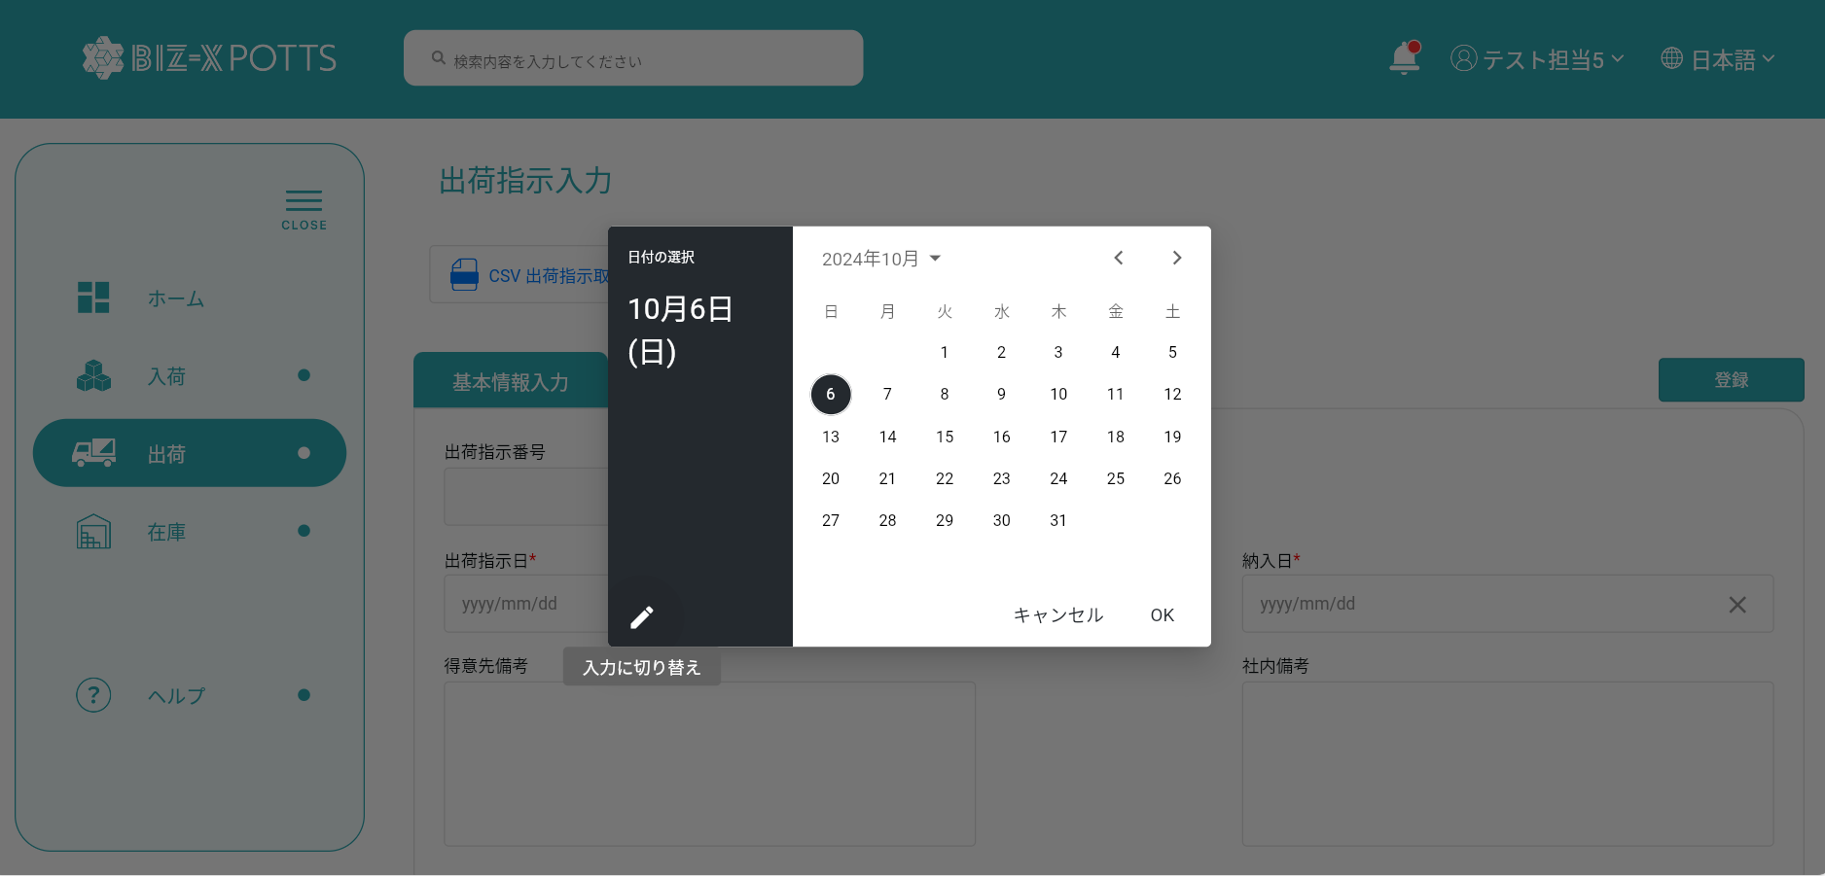

クリックすると、入力テキストボックスに切り替え可能になります。

